상품제안서
[언박싱팩토리] 드라이백 블랙에디션 방수 백팩 비치백 여행용가방 20L | 상품코드: F27419

 |  |  |  |  |  |  | 02-412-0044 | www.easy1.co.kr
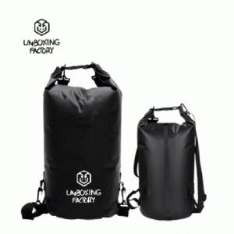

【상세/제작정보】 | 스티커 별도 문의.

【인쇄/포장옵션】 | 실크 / 포장지포장

【공급단가】 | 수량 | 100~ | 300~ | 500~ | 1,000~ | 3,000~
*VAT별도 | 단가 | 11,610원 | 11,420원 | 11,130원 | 10,930원 | 10,640원

【상품 URL】 | https://easy1.co.kr:443/src/goods_detail.php?gdno=27419

